MAR 2021
 | Timesheet
 | Employee ID : |  |  | Name : | นาย ธนกร ภูเฉลียว

 | Title : |  |  | Dept. :

 | Start Date : | 1-Mar-21 |  | Number of working days per month : |  |  |  | 29

Date | Day | Time |  |  |  | Hours
 |  | In | Out | In | Out | Normal | OT | Sick | Vacation | Personal
3/1/21 | 2021-03-01 | 9:00:00 | 12:00:00 | 13:00:00 | 18:00:00 | 8.00 | 0.00 | - | 0.00 | 0.00
3/2/21 | 2021-03-02 | 9:00:00 | 12:00:00 | 13:00:00 | 18:00:00 | 8.00 | 0.00 | 0.00 | 0.00 | 0.00
3/3/21 | 2021-03-03 | 9:00:00 | 12:00:00 | 13:00:00 | 18:00:00 | 8.00 | 0.00 | 0.00 | 0.00 | 0.00
3/4/21 | 2021-03-04 | 9:00:00 | 12:00:00 | 13:00:00 | 18:00:00 | 8.00 | 0.00 | 0.00 | 0.00 | 0.00
3/5/21 | 2021-03-05 | 9:00:00 | 12:00:00 | 13:00:00 | 18:00:00 | 8.00 | 0.00 | 0.00 | 0.00 | 0.00
3/6/21 | 2021-03-06 |  |  |  |  | 0.00 | 0.00 | 0.00 | 0.00 | 0.00
3/7/21 | 2021-03-07 |  |  |  |  | 0.00 | 0.00 | 0.00 | 8.00 | 0.00
3/8/21 | 2021-03-08 | 9:00:00 | 12:00:00 | 13:00:00 | 18:00:00 | 8.00 | 0.00 | 0.00 | 0.00 | 0.00
3/9/21 | 2021-03-09 | 9:00:00 | 12:00:00 | 13:00:00 | 18:00:00 | 8.00 | 0.00 | 0.00 | 0.00 | 0.00
3/10/21 | 2021-03-10 | 9:00:00 | 12:00:00 | 13:00:00 | 18:00:00 | 8.00 | 0.00 | 0.00 | 0.00 | 0.00
3/11/21 | 2021-03-11 | 9:00:00 | 12:00:00 | 13:00:00 | 18:00:00 | 8.00 | 0.00 | 0.00 | 0.00 | 0.00
3/12/21 | 2021-03-12 | 9:00:00 | 12:00:00 | 13:00:00 | 18:00:00 | 8.00 | 0.00 | 0.00 | 0.00 | 0.00
3/13/21 | 2021-03-13 |  |  |  |  | 0.00 | 0.00 | 0.00 | 0.00 | 0.00
3/14/21 | 2021-03-14 |  |  |  |  | 0.00 | 0.00 | 0.00 | 0.00 | 0.00
3/15/21 | 2021-03-15 | 9:00:00 | 12:00:00 | 13:00:00 | 18:00:00 | 8.00 | 0.00 | 0.00 | 0.00 | 0.00
3/16/21 | 2021-03-16 | 9:00:00 | 12:00:00 | 13:00:00 | 18:00:00 | 8.00 | 0.00 | 0.00 | 0.00 | 0.00
3/17/21 | 2021-03-17 | 9:00:00 | 12:00:00 | 13:00:00 | 18:00:00 | 8.00 | 0.00 | 0.00 | 0.00 | 0.00
3/18/21 | 2021-03-18 | 9:00:00 | 12:00:00 | 13:00:00 | 18:00:00 | 8.00 | 0.00 | 0.00 | 0.00 | 0.00
3/19/21 | 2021-03-19 | 9:00:00 | 12:00:00 | 13:00:00 | 18:00:00 | 8.00 | 0.00 | 0.00 | 0.00 | 0.00
3/20/21 | 2021-03-20 |  |  |  |  | 0.00 | 0.00 | 0.00 | 0.00 | 0.00
3/21/21 | 2021-03-21 |  |  |  |  | 0.00 | 0.00 | 0.00 | 0.00 | 0.00
3/22/21 | 2021-03-22 | 9:00:00 | 12:00:00 | 13:00:00 | 18:00:00 | 8.00 | 0.00 | 0.00 | 0.00 | 0.00
3/23/21 | 2021-03-23 | 9:00:00 | 12:00:00 | 13:00:00 | 18:00:00 | 8.00 | 0.00 | 0.00 | 0.00 | 0.00
3/24/21 | 2021-03-24 | 9:00:00 | 12:00:00 | 13:00:00 | 18:00:00 | 8.00 | 0.00 | 0.00 | 0.00 | 0.00
3/25/21 | 2021-03-25 | 9:00:00 | 12:00:00 | 13:00:00 | 18:00:00 | 8.00 | 0.00 | 0.00 | 0.00 | 0.00
3/26/21 | 2021-03-26 | 9:00:00 | 12:00:00 | 13:00:00 | 18:00:00 | 8.00 | 0.00 | 0.00 | 0.00 | 0.00
3/27/21 | 2021-03-27 |  |  |  |  | 0.00 | 0.00 | 0.00 | 0.00 | 0.00
3/28/21 | 2021-03-28 |  |  |  |  | 0.00 | 0.00 | 0.00 | 0.00 | 0.00
3/29/21 | 2021-03-29 | 9:00:00 | 12:00:00 | 13:00:00 | 18:00:00 | 8.00 | 0.00 | 0.00 | 0.00 | 0.00
3/30/21 | 2021-03-30 | 9:00:00 | 12:00:00 | 13:00:00 | 18:00:00 | 8.00 | 0.00 | 0.00 | 0.00 | 0.00
3/31/21 | 2021-03-31 | 9:00:00 | 12:00:00 | 13:00:00 | 18:00:00 | 8.00 | 0.00 | 0.00 | 0.00 | 0.00
Total Hour |  |  |  |  |  | 184.00 | 0.00 | 0.00 | 8.00 | 0.00

Notes :

Signature of Employee : |  |  | 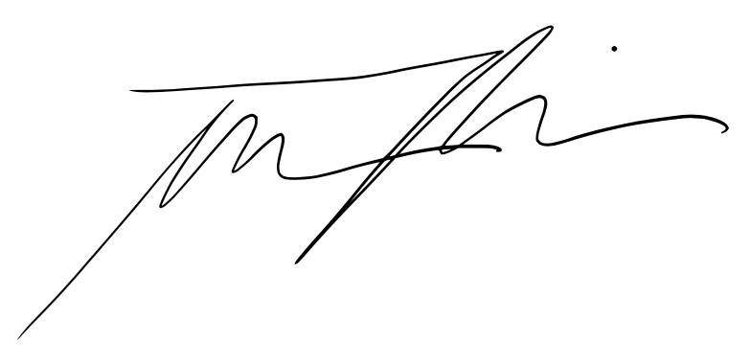 |  |  |  | Date: | 2021-03-07

Signature of Supervisor : |  |  |  |  |  |  | Date:

กรณีที่บริษัทมีการให้ OT: เราจะเริ่มนับเป็นค่า OT หลัง 8 ชั่วโมงทำงานเป็นต้นไป เช่น เวลาเลิกงาน 17.00 น. แต่ทำงานถึง 18.30 น. จะได้ OT 1.30 ชั่วโมง วิธีการคิดเวลา OT หากทำไม่ครบชั่วโมง เช่น ตั้งแต่ 17.00 น - 17.45 น. > จะคิดเศษนาทีโดยนำ 45 หาร 60 วินาที = 0.75 ชั่วโมง
* ทำงานวันเสาร์-อาทิตย์ ในเวลา 8.00-17.00 หรือไม่ถึง 8 ชั่วโมง > ใส่จำนวนชั่วโมงทำงานในช่อง Normal ** ทำงานวันเสาร์-อาทิตย์ หลัง 17.00 เป็นต้นไป หรือมากกว่า 8 ชั่วโมง > ใส่จำนวนชั่วโมงทำงานในช่อง OT

